Sheet1
新幹線騒音に係る環境基準の当てはめ地域の指定図（その１）（令和４年６月２４日時点）

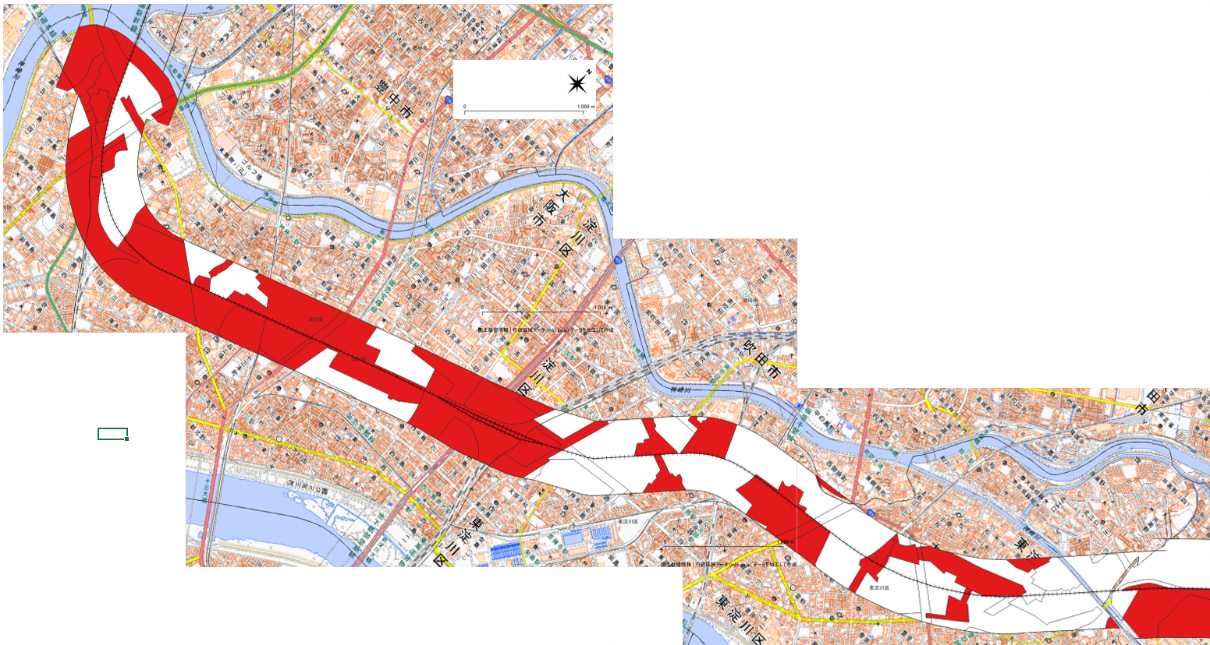

500m
大阪市淀川区、東淀川区、吹田市
500m
 | 類型Ⅰ

 | 類型Ⅱ

300m

地理院地図（国土地理院）を加工して作成

新幹線騒音に係る環境基準の当てはめ地域の指定図（その２）（令和４年６月２４日時点）

摂津市、茨木市、高槻市（南西部）

500m

500m

400m

地理院地図（国土地理院）を加工して作成

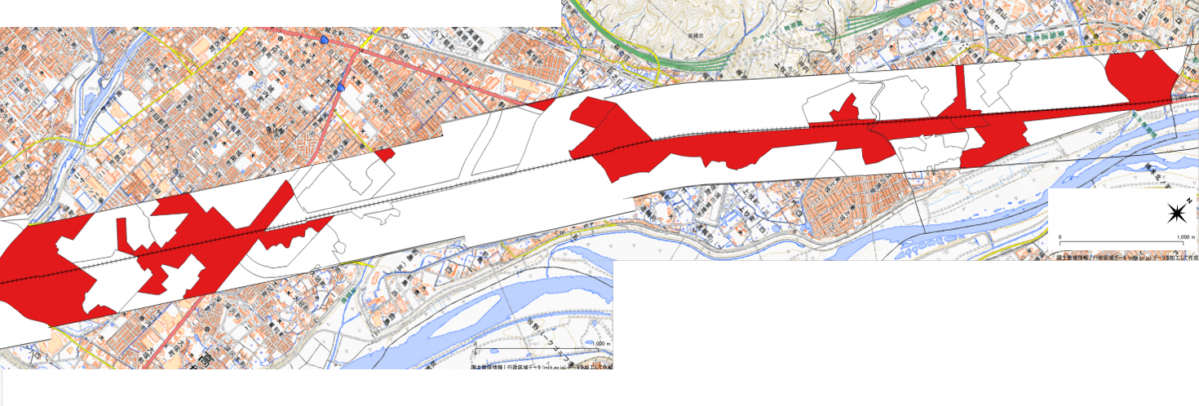

400m

500m

500m

地理院地図（国土地理院）を加工して作成

高槻市（北東部）、島本町

500m

300m

